EVALUACION FASE 3
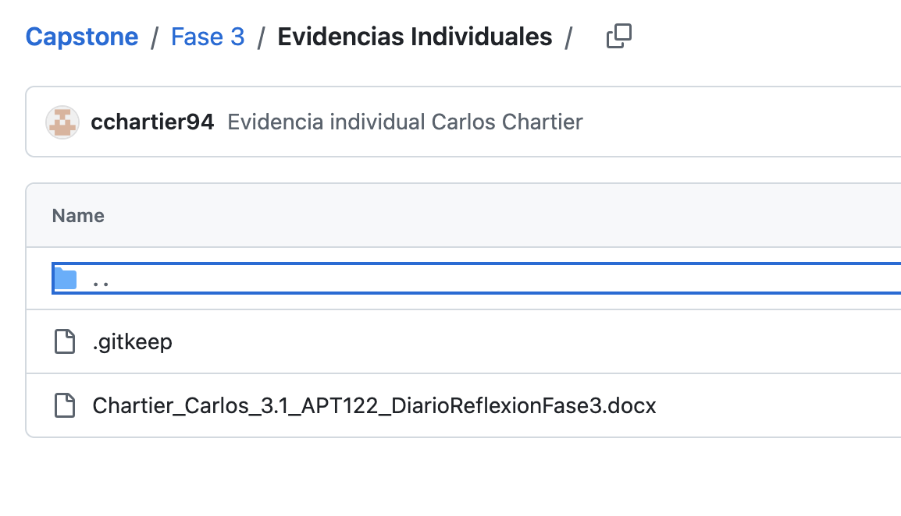
 |  | 70% | 30% | 100%
 | INTEGRANTES | Nota docente asignatura | Nota comision | Nota final
1 | Katherine Jerez | 6.1 | 6.1 | 6.1
2 | Carlos Chartier | 6.1 | 6.1 | 6.1
3 | Jean Paul Villagra | 6.1 | 6.1 | 6.1

DOCENTE | Katherine Jerez | Nivel de Logro | NIVELES DE LOGRO Y PUNTAJES
 | Aspectos a Evaluar |  | Completamente logrado |  | Logrado |  | Logro Incipiente |  | No logrado
 | 1. Presenta el proyecto considerando la relevancia, objetivos, metodología y desarrollo, de acuerdo a los estándares de calidad de la disciplina. | Completamente logrado | X | 15
 | 2. Presenta las evidencias del Proyecto APT, dando cuenta del cumplimiento de los objetivos y de acuerdo a los estándares de la disciplina. | Logrado |  |  | X | 15
 | 3. Responde las preguntas realizadas por la comisión, cumpliendo con los estándares de calidad de la disciplina. | Completamente logrado | X | 20
 | 4. Expone el Proyecto APT, considerando el formato y el tiempo establecido para la presentación. | Completamente logrado | X | 5
 | 5. Expresa sus ideas con fluidez, claridad y precisión, utilizando lenguaje técnico propio de la disciplina. | Logrado |  |  | X | 3
 | 6. Entrega la documentación y evidencias requerida por la asignatura de acuerdo a la estructura y nombres solicitados, guardando todas las evidencias de avances en Git | Completamente logrado | X | 20
 | 7. Expone el tema utilizando un lenguaje técnico disciplinar al presentar la propuesta y responde evidenciando un manejo de la información. | Completamente logrado | X | 10
 | Puntaje | 88 |  | 70 |  | 18 |  | 0 |  | 0
 | Nota | 6.1

DOCENTE | Carlos Chartier | Nivel de Logro | NIVELES DE LOGRO Y PUNTAJES
 | Aspectos a Evaluar |  | Completamente logrado |  | Logrado |  | Logro Incipiente |  | No logrado
 | 1. Presenta el proyecto considerando la relevancia, objetivos, metodología y desarrollo, de acuerdo a los estándares de calidad de la disciplina. | Completamente logrado | X | 15
 | 2. Presenta las evidencias del Proyecto APT, dando cuenta del cumplimiento de los objetivos y de acuerdo a los estándares de la disciplina. | Logrado |  |  | X | 15
 | 3. Responde las preguntas realizadas por la comisión, cumpliendo con los estándares de calidad de la disciplina. | Completamente logrado | X | 20
 | 4. Expone el Proyecto APT, considerando el formato y el tiempo establecido para la presentación. | Completamente logrado | X | 5
 | 5. Expresa sus ideas con fluidez, claridad y precisión, utilizando lenguaje técnico propio de la disciplina. | Logrado |  |  | X | 3
 | 6. Entrega la documentación y evidencias requerida por la asignatura de acuerdo a la estructura y nombres solicitados, guardando todas las evidencias de avances en Git | Completamente logrado | X | 20
 | 7. Expone el tema utilizando un lenguaje técnico disciplinar al presentar la propuesta y responde evidenciando un manejo de la información. | Completamente logrado | X | 10
 | Puntaje | 88 |  | 70 |  | 18 |  | 0 |  | 0
 | Nota | 6.1

DOCENTE | Jean Paul Villagra | Nivel de Logro | NIVELES DE LOGRO Y PUNTAJES
 | Aspectos a Evaluar |  | Completamente logrado |  | Logrado |  | Logro Incipiente |  | No logrado
 | 1. Presenta el proyecto considerando la relevancia, objetivos, metodología y desarrollo, de acuerdo a los estándares de calidad de la disciplina. | Completamente logrado | X | 15
 | 2. Presenta las evidencias del Proyecto APT, dando cuenta del cumplimiento de los objetivos y de acuerdo a los estándares de la disciplina. | Logrado |  |  | X | 15
 | 3. Responde las preguntas realizadas por la comisión, cumpliendo con los estándares de calidad de la disciplina. | Completamente logrado | X | 20
 | 4. Expone el Proyecto APT, considerando el formato y el tiempo establecido para la presentación. | Completamente logrado | X | 5
 | 5. Expresa sus ideas con fluidez, claridad y precisión, utilizando lenguaje técnico propio de la disciplina. | Logrado |  |  | X | 3
 | 6. Entrega la documentación y evidencias requerida por la asignatura de acuerdo a la estructura y nombres solicitados, guardando todas las evidencias de avances en Git | Completamente logrado | X | 20
 | 7. Expone el tema utilizando un lenguaje técnico disciplinar al presentar la propuesta y responde evidenciando un manejo de la información. | Completamente logrado | X | 10
 | Puntaje | 88 |  | 70 |  | 18 |  | 0 |  | 0
 | Nota | 6.1

COMISION 1 | Katherine Jerez | Nivel de Logro | NIVELES DE LOGRO Y PUNTAJES
 | Aspectos a Evaluar |  | Completamente logrado |  | Logrado |  | Logro Incipiente |  | No logrado
 | 1. Presenta el proyecto considerando la relevancia, objetivos, metodología y desarrollo, de acuerdo a los estándares de calidad de la disciplina. | Completamente logrado | X | 15
 | 2. Presenta las evidencias del Proyecto APT, dando cuenta del cumplimiento de los objetivos y de acuerdo a los estándares de la disciplina. | Logrado |  |  | X | 15
 | 3. Responde las preguntas realizadas por la comisión, cumpliendo con los estándares de calidad de la disciplina. | Completamente logrado | X | 20
 | 4. Expone el Proyecto APT, considerando el formato y el tiempo establecido para la presentación. | Completamente logrado | X | 5
 | 5. Expresa sus ideas con fluidez, claridad y precisión, utilizando lenguaje técnico propio de la disciplina. | Logrado |  |  | X | 3
 | 6. Entrega la documentación y evidencias requerida por la asignatura de acuerdo a la estructura y nombres solicitados, guardando todas las evidencias de avances en Git | Completamente logrado | X | 20
 | 7. Expone el tema utilizando un lenguaje técnico disciplinar al presentar la propuesta y responde evidenciando un manejo de la información. | Completamente logrado | X | 10
 | Puntaje | 88 |  | 70 |  | 18 |  | 0 |  | 0
 | Nota | 6.1

COMISION 2 | Carlos Chartier | Nivel de Logro | NIVELES DE LOGRO Y PUNTAJES
 | Aspectos a Evaluar |  | Completamente logrado |  | Logrado |  | Logro Incipiente |  | No logrado
 | 1. Presenta el proyecto considerando la relevancia, objetivos, metodología y desarrollo, de acuerdo a los estándares de calidad de la disciplina. | Completamente logrado | X | 15
 | 2. Presenta las evidencias del Proyecto APT, dando cuenta del cumplimiento de los objetivos y de acuerdo a los estándares de la disciplina. | Logrado |  |  | X | 15
 | 3. Responde las preguntas realizadas por la comisión, cumpliendo con los estándares de calidad de la disciplina. | Completamente logrado | X | 20
 | 4. Expone el Proyecto APT, considerando el formato y el tiempo establecido para la presentación. | Completamente logrado | X | 5
 | 5. Expresa sus ideas con fluidez, claridad y precisión, utilizando lenguaje técnico propio de la disciplina. | Logrado |  |  | X | 3
 | 6. Entrega la documentación y evidencias requerida por la asignatura de acuerdo a la estructura y nombres solicitados, guardando todas las evidencias de avances en Git | Completamente logrado | X | 20
 | 7. Expone el tema utilizando un lenguaje técnico disciplinar al presentar la propuesta y responde evidenciando un manejo de la información. | Completamente logrado | X | 10
 | Puntaje | 88 |  | 70 |  | 18 |  | 0 |  | 0
 | Nota | 6.1

COMISION 3 | Jean Paul Villagra | Nivel de Logro | NIVELES DE LOGRO Y PUNTAJES
 | Aspectos a Evaluar |  | Completamente logrado |  | Logrado |  | Logro Incipiente |  | No logrado
 | 1. Presenta el proyecto considerando la relevancia, objetivos, metodología y desarrollo, de acuerdo a los estándares de calidad de la disciplina. | Completamente logrado | X | 15
 | 2. Presenta las evidencias del Proyecto APT, dando cuenta del cumplimiento de los objetivos y de acuerdo a los estándares de la disciplina. | Logrado |  |  | X | 15
 | 3. Responde las preguntas realizadas por la comisión, cumpliendo con los estándares de calidad de la disciplina. | Completamente logrado | X | 20
 | 4. Expone el Proyecto APT, considerando el formato y el tiempo establecido para la presentación. | Completamente logrado | X | 5
 | 5. Expresa sus ideas con fluidez, claridad y precisión, utilizando lenguaje técnico propio de la disciplina. | Logrado |  |  | X | 3
 | 6. Entrega la documentación y evidencias requerida por la asignatura de acuerdo a la estructura y nombres solicitados, guardando todas las evidencias de avances en Git | Completamente logrado | X | 20
 | 7. Expone el tema utilizando un lenguaje técnico disciplinar al presentar la propuesta y responde evidenciando un manejo de la información. | Completamente logrado | X | 10
 | Puntaje | 88 |  | 70 |  | 18 |  | 0 |  | 0
 | Nota | 6.1

 | Presentación
 | La Arquitectura no representa la nube de GCP
 | APP
 | Faltó la pieza de MCP

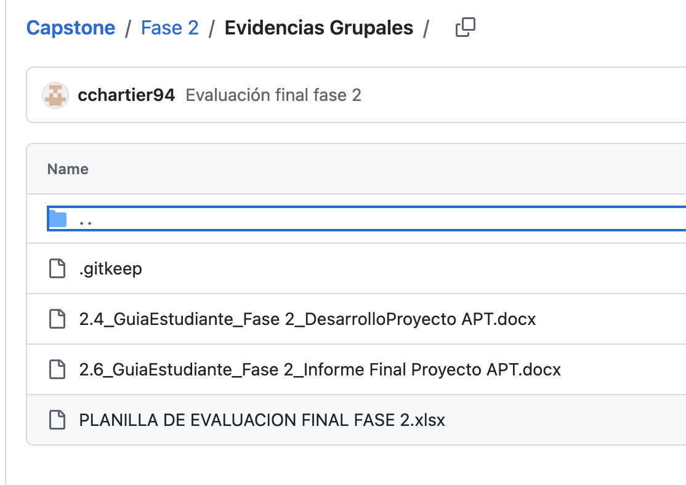
 | GIT: Falta subir la planilla de Fase 2 de avance
 | Falta subir el sistema (Código y BD)
 | Falta evidencias Fase 3

